トップページ_ワイヤーフレーム
SBS-SDGsロゴ
SDGs有料セミナー申込
SDGs無料セミナー申込
← ★外部サイトURLご提供想定
 |  |  | ナビゲーションメニュー

フローティング
＊背景透過
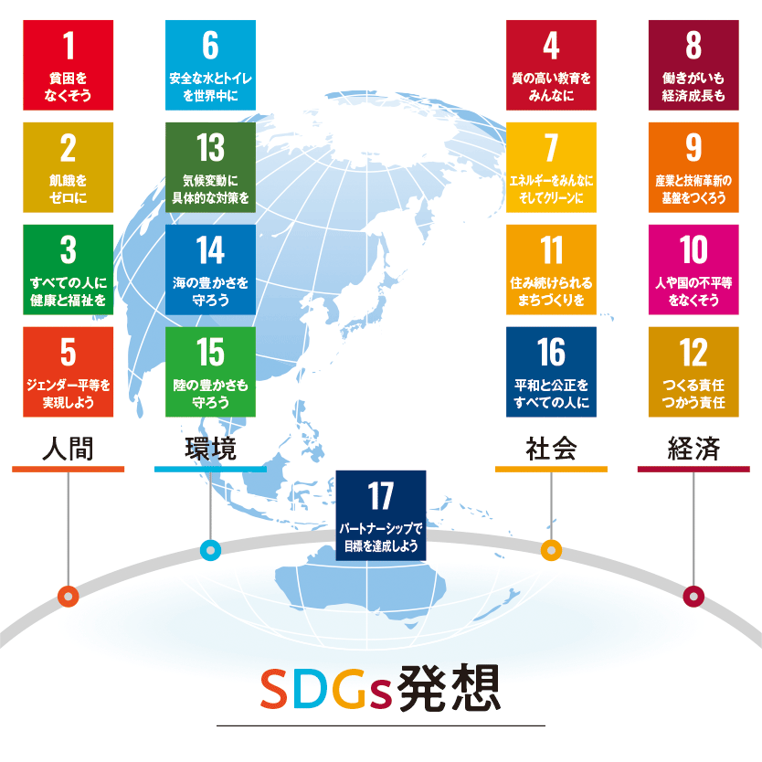

★画像ご提供想定
※またはテイストをご指示いただき、フリー画像を設定
セミナー情報
セミナーの特徴 お申し込みの流れ オンラインセミナー 企業がSDGsに取り組むステップ SDGsとは 講師紹介

（キャッチフレーズ例）
サラヤSBSはSDGsの実現による
企業価値向上を支援します
フローティング

ご相談窓口

★キャッチフレーズご提供想定

 | パンくずナビゲーション（下層ページのみ）

 | こんなお悩みはありませんか？

フリー画像想定

✔ 何から手を付ければいいか分からない
✔ 社内への呼びかけに自信がない

フリー画像想定

✔ 建前の取り組みになっている
✔ 会議だけで活動に繋がらない

フリー画像想定

✔ 社外の取り組みを参考に出来ていない
✔ 自社独自のSDGsができていない

 | サラヤSBSのSDGsセミナー 私たちサラヤSBSはSDGsセミナーを通して、SDGsに関するお客様の課題に 的確なソリューションをご提供します。（仮）

★テキストのご提供想定
※可能であれば「無料セミナーを受けることで
上記、お悩みを解決できる強み」をご教示ください。

 |  | SBSのSDGsセミナーの特徴とは サラヤSBSのSDGsセミナーの特徴は、分かりやすい解説でSDGsを理解を深め、他社の事例を知り、社内でのSDGsの取り組みに対する問題点のサポートに繋がります。
★画像ご提供想定
※セミナーの様子などを想定

IMAGE
★テキストの確認

SBSのSDGsセミナーの特徴について▶

 |  |  |  |  |  | 企業がSDGsに取り組むステップとは SDGsに取り組みたいけど、企業がどこから手を付けていいのか分からない。 SDGsのメリットやデメリットは？ サラヤSBSが企業が取り組むべきステップをご紹介。
フリー画像想定

★テキストの確認
IMAGE

企業がSDGsに取り組むステップについて ▶

い |  | SBSのSDGsオンラインセミナー サラヤSBSではSDGs無料セミナーをオンラインでも開催しております。（仮）
フリー画像想定
※オンラインを想像する画像

★テキストのご提供
※御社ならではのオンラインセミナーの強みをご教示ください。
IMAGE

SBSのSDGsオンラインセミナーについて▶

 |  |  |  |  |  | SDGsセミナーお申し込みの流れ サラヤSBSのSDGs無料セミナーのお申し込みの流れをご紹介。その他、SDGsの取り組みに関するお悩みも、お気軽にご相談ください。
フリー画像想定
★テキストの確認

IMAGE

SDGsセミナーお申し込みの流れについて ▶

 | SDGsセミナー情報

無料セミナー
有料セミナー
有料セミナー

▶
アイキャッチ
アイキャッチ
アイキャッチ
▶

PAG TOP
^
 |  | テキストテキストテキストテキストテキストテキスト… |  | テキストテキストテキストテキストテキスト… |  |  | テキストテキストテキストテキストテキストテキスト…

 |  | 2021.01.01 | 00：00～00：00 |  | 2021.01.01 | 00：00～00：00 |  |  | 2021.01.01 | 00：00～00：00

セミナー・イベント情報一覧を見る ▶

SDGs無料セミナー申込はこちら
SDGsに関するお問合せ・ご相談

フローティング

 | これまでの無料セミナー動画

★URLご提供想定

▶
アイキャッチ
アイキャッチ
アイキャッチ
▶

 |  | テキストテキストテキストテキストテキストテキスト… |  | テキストテキストテキストテキストテキスト… |  |  | テキストテキストテキストテキストテキストテキスト…

過去の無料セミナーを見る ▶

 | 最新情報

 |  | 最新情報 | お知らせ |  | お役立ち情報

アイキャッチ
アイキャッチ
アイキャッチ

お知らせ
2021.01.01
お知らせ
2021.01.01
お役立ち情報
2021.01.01

 |  | テキストテキストテキストテキストテキストテキスト… |  | テキストテキストテキストテキストテキスト… |  |  | テキストテキストテキストテキストテキストテキスト…

 |  | MORE ▶ |  | MORE ▶ |  |  | MORE ▶

アイキャッチ
アイキャッチ
アイキャッチ

お役立ち情報
2021.01.01
お知らせ
2021.01.01
お知らせ
2021.01.01

 |  | テキストテキストテキストテキストテキストテキスト… |  | テキストテキストテキストテキストテキスト… |  |  | テキストテキストテキストテキストテキストテキスト…

 |  | MORE ▶ |  | MORE ▶ |  |  | MORE ▶

記事一覧を見る ▶

 | 会社情報

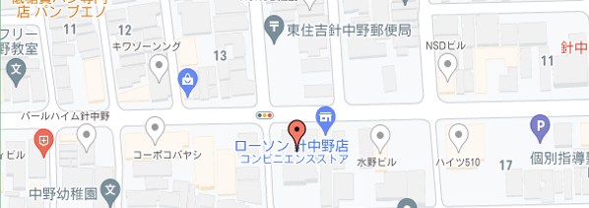

サラヤエスビーエス株式会社（Saraya SBS Co.,Ltd.）
本社所在地：大阪市東住吉区湯里二丁目２番８号
資本金：金５０００万円
代表取締役：根本三千夫
役員取締役：根本三千夫、更家悠介、代島裕世、竹内光男 監査役：西尾達郎
事業内容：マネジメントシステム支援及び監査業務、 SDGsほかコンサルティング業務、文書管理、 データ管理、研修業務 など

記事下共通

SDGs無料セミナー申込はこちら
SDGsに関するお問合せ・ご相談

 | フッター （ロゴ/サイト内リンク/Copyright）

